ES2023_F15_Graphique1
Graphique 1. Évolution du nombre de lits de soins critiques au 31 décembre depuis 2013

 | 2013 | 2014 | 2015 | 2016 | 2017 | 2018 | 2019 | 2020 | 2021
Nombre de lits de réanimation | 5,369 | 5,388 | 5,354 | 5,391 | 5,436 | 5,392 | 5,423 | 6,212 | 5,976
Nombre de lits de soins intensifs | 5,398 | 5,515 | 5,584 | 5,692 | 5,822 | 5,844 | 5,954 | 5,984 | 6,033
Nombre de lits de surveillance continue | 7,571 | 7,620 | 7,803 | 7,935 | 8,075 | 8,123 | 8,230 | 8,114 | 8,065
Nombre de lits de soins critiques | 18,338 | 18,523 | 18,741 | 19,018 | 19,333 | 19,359 | 19,607 | 20,310 | 20,074

Note > Ne sont pas comptabilisés les berceaux ou couveuses de soins intensifs ou de réanimation néonatals, destinés aux nouveau-nés. Champ > France entière (incluant Saint-Martin et Saint-Barthélemy), y compris le SSA. Sources > DREES, SAE 2013-2021, traitements DREES.

ES2023_F15_Graphique2
Graphique 2. Évolution du nombre annuel de journées de soins critiques depuis 2013

 | 2013 | 2014 | 2015 | 2016 | 2017 | 2018 | 2019 | 2020 | 2021
Nombre de journées en réanimation1 | 1,735,303 | 1,737,679 | 1,750,916 | 1,740,523 | 1,729,716 | 1,741,295 | 1,726,430 | 1,959,329 | 2,115,254
Nombre de journées en soins intensifs1 | 1,374,882 | 1,411,378 | 1,429,814 | 1,451,965 | 1,480,409 | 1,490,743 | 1,494,566 | 1,431,503 | 1,465,217
Nombre de journées en surveillance continue1 | 2,094,155 | 2,146,553 | 2,189,124 | 2,288,157 | 2,297,691 | 2,344,236 | 2,342,488 | 2,141,573 | 2,142,253
Nombre de journées en soins critiques1 | 5,204,340 | 5,295,610 | 5,369,854 | 5,480,645 | 5,507,816 | 5,576,274 | 5,563,484 | 5,532,405 | 5,722,724

1. Comprend toutes les journées des séjours terminés l'année N : sont incluses les journées de l'année N-1 pour les séjours commencés à la fin de l'année N-1 et terminés au début de l'année N ; sont exclues les journées de l'année N des séjours commencés à la fin de l'année N mais terminés au début de l'année N+1. Champ > France entière (incluant Saint-Martin et Saint-Barthélemy), y compris le SSA. Sources > ATIH, PMSI-MCO 2013-2021, traitements DREES.

ES2023_F15_Graphique3
Graphique 3. Nombre mensuel de journées en réanimation en 2019, 2020 et 2021 |  |  |  |  |  | Graphique 3a. Nombre mensuel de journées en réanimation en 2019, 2020 et 2021

 | 2019 | 2020 | 2021 | 2020 (séjours Covid-19, tous diagnostics) | 2021 (séjours Covid-19, tous diagnostics)
Janvier | 134,619 | 129,520 | 159,588 | 219 | 48,704
Février | 124,456 | 122,110 | 151,570 | 815 | 55,813
Mars | 128,898 | 143,858 | 181,021 | 51,111 | 80,877
Avril | 120,881 | 202,240 | 202,207 | 133,780 | 105,991
Mai | 122,921 | 144,476 | 179,591 | 44,143 | 73,836
Juin | 119,374 | 119,412 | 137,653 | 11,832 | 29,540
Juillet | 118,847 | 118,246 | 125,161 | 5,992 | 14,336
Août | 108,491 | 114,428 | 129,673 | 7,106 | 35,048
Septembre | 108,009 | 121,176 | 128,571 | 20,324 | 31,620
Octobre | 111,453 | 140,570 | 125,164 | 50,952 | 17,520
Novembre | 100,694 | 150,905 | 113,163 | 85,278 | 19,223
Décembre | 52,026 | 66,385 | 66,924 | 25,868 | 20,835

Note > Comprend toutes les journées des séjours terminés l'année N : sont incluses les journées de l'année N-1 pour les séjours commencés à la fin de l'année N-1 et terminés au début de l'année N ; sont exclues les journées de l'année N des séjours commencés à la fin de l'année N mais terminés au début de l'année N+1. Champ > France entière (incluant Saint-Martin et Saint-Barthélemy), y compris le SSA. Sources > ATIH, PMSI-MCO 2019, 2020 et 2021, traitements DREES.
 |  |  |  |  |  | Graphique 3b. Nombre mensuel de journées en réanimation en 2020 et 2021, séjours avec diagnostic de Covid-19

ES2023_F15_Carte1
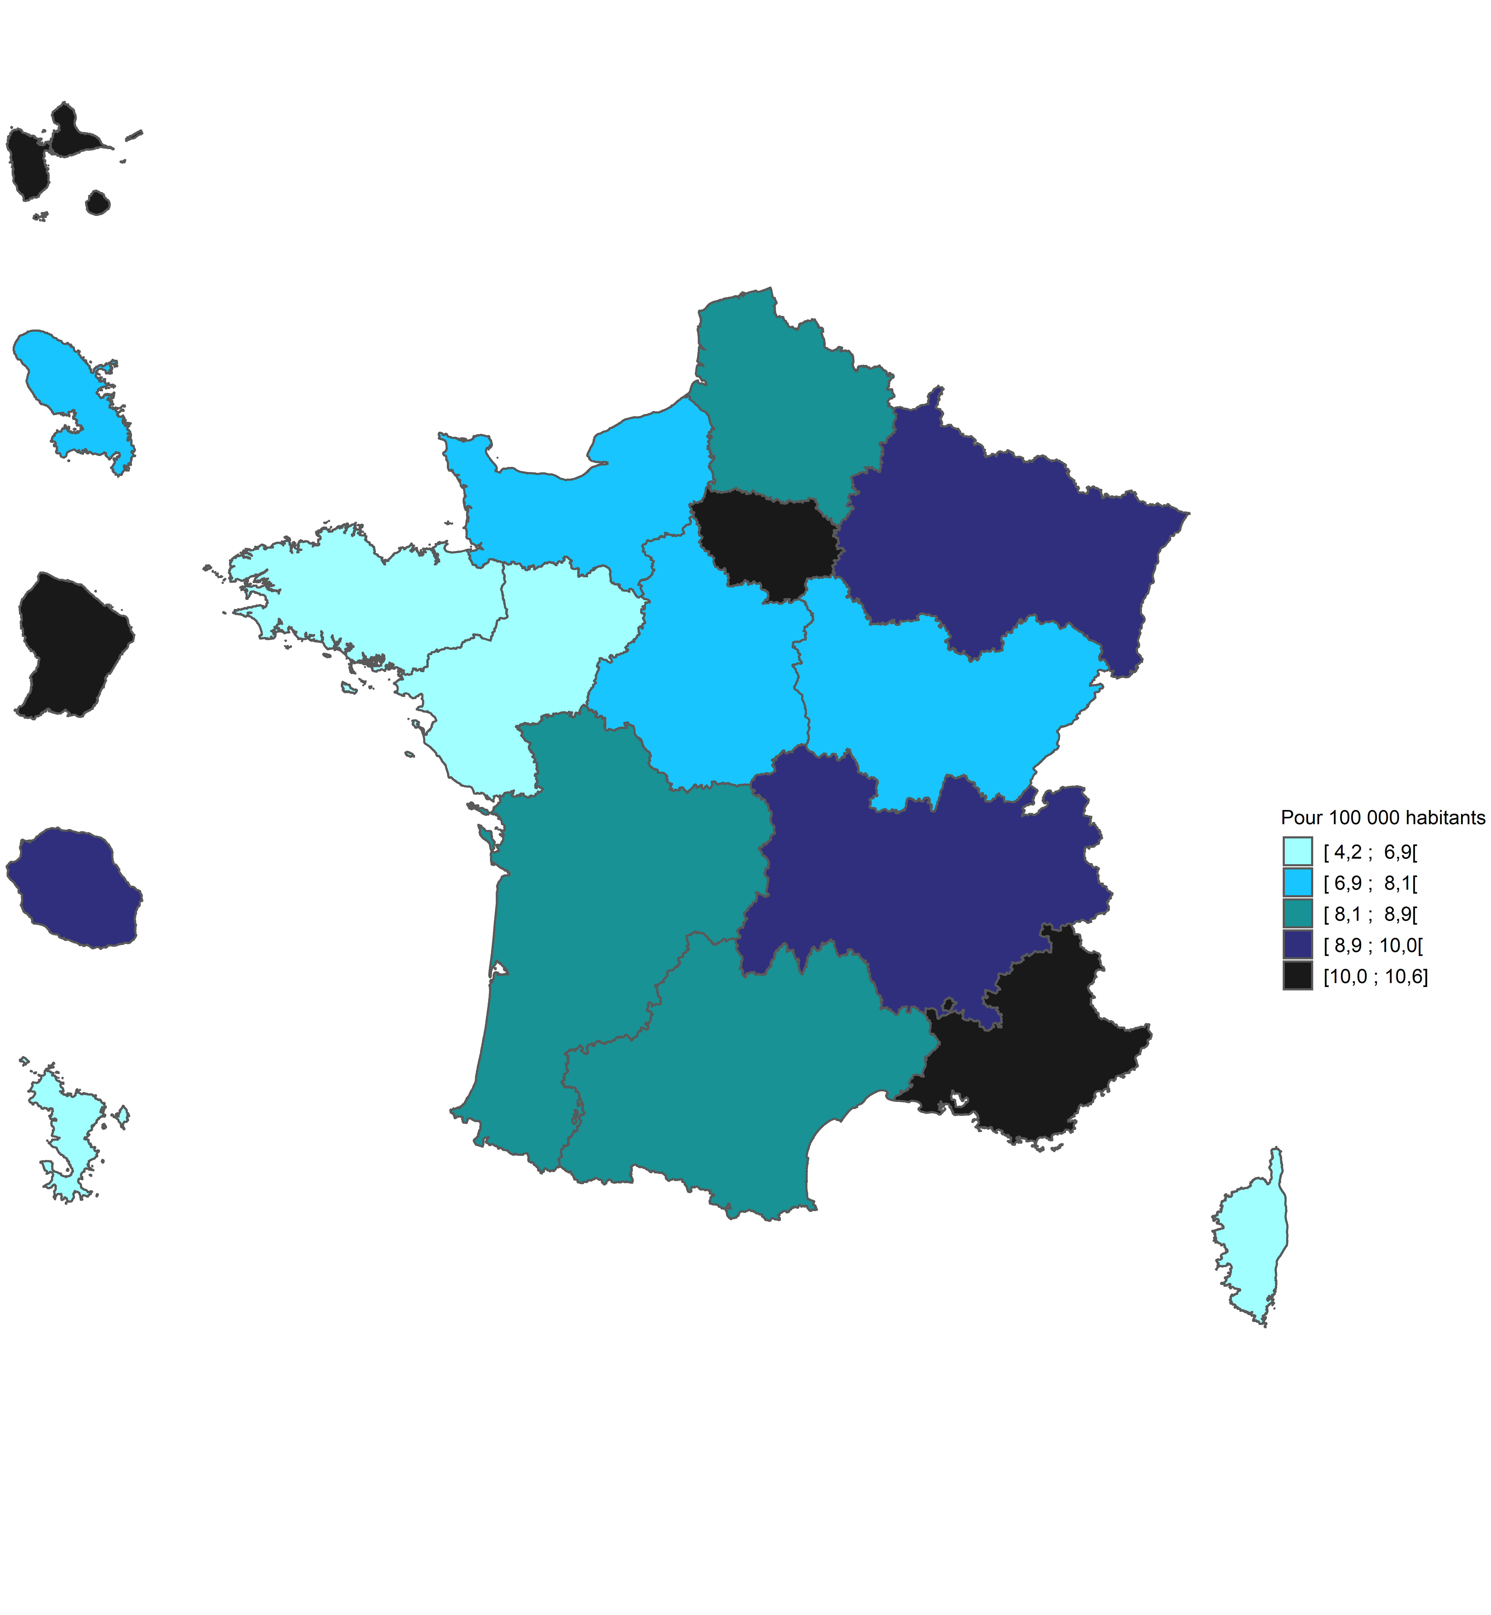
Carte 1. Densité des capacités en réanimation par région en 2021

Code | Région | Densité pour 100 000 habitants en 2013 | Densité pour 100 000 habitants en 2019 | Densité pour 100 000 habitants en 2020 | Densité pour 100 000 habitants en 2021
01 | Guadeloupe | 6.2 | 7.7 | 8.8 | 10.3
02 | Martinique | 4.7 | 8.0 | 8.1 | 8.1
03 | Guyane | 5.7 | 4.6 | 10.7 | 10.3
04 | La Réunion | 6.7 | 8.7 | 9.7 | 9.6
06 | Mayotte1 | n.d.1 | 4.5 | 4.3 | 4.2
11 | Île-de-France | 10.5 | 10.0 | 11.3 | 10.4
24 | Centre-Val de Loire | 6.8 | 7.4 | 8.3 | 8.1
27 | Bourgogne-Franche-Comté | 7.3 | 7.3 | 8.3 | 7.7
28 | Normandie | 7.9 | 7.8 | 8.5 | 8.0
32 | Hauts-de-France | 7.7 | 7.9 | 9.3 | 8.9
44 | Grand Est | 9.6 | 9.1 | 10.1 | 9.4
52 | Pays de la Loire | 5.2 | 5.2 | 6.2 | 5.6
53 | Bretagne | 4.9 | 5.1 | 6.5 | 6.3
75 | Nouvelle-Aquitaine | 7.3 | 7.4 | 8.2 | 8.3
76 | Occitanie | 8.5 | 8.2 | 9.6 | 8.9
84 | Auvergne-Rhône-Alpes | 8.0 | 7.7 | 8.8 | 9.0
93 | Provence-Alpes-Côte d'Azur | 9.1 | 9.7 | 11.1 | 10.6
94 | Corse | 5.9 | 5.3 | 5.2 | 6.3
France métropolitaine et DROM1 |  | n.d.1 | 8.1 | 9.3 | 8.8

1. Données non disponibles en 2013 pour Mayotte, l'Insee ne communique pas la population de Mayotte en 2013.
Note > Les bornes correspondent à une répartition en quintiles. Ne sont pas comptabilisés les berceaux ou couveuses de réanimation néonatals, destinés aux nouveau-nés. Champ > France entière (incluant Saint-Martin et Saint-Barthélemy), y compris le SSA. Sources > DREES, SAE 2021, traitements DREES ; Insee, estimation de la population au 1er janvier 2021.

ES2023_F15_Carte2
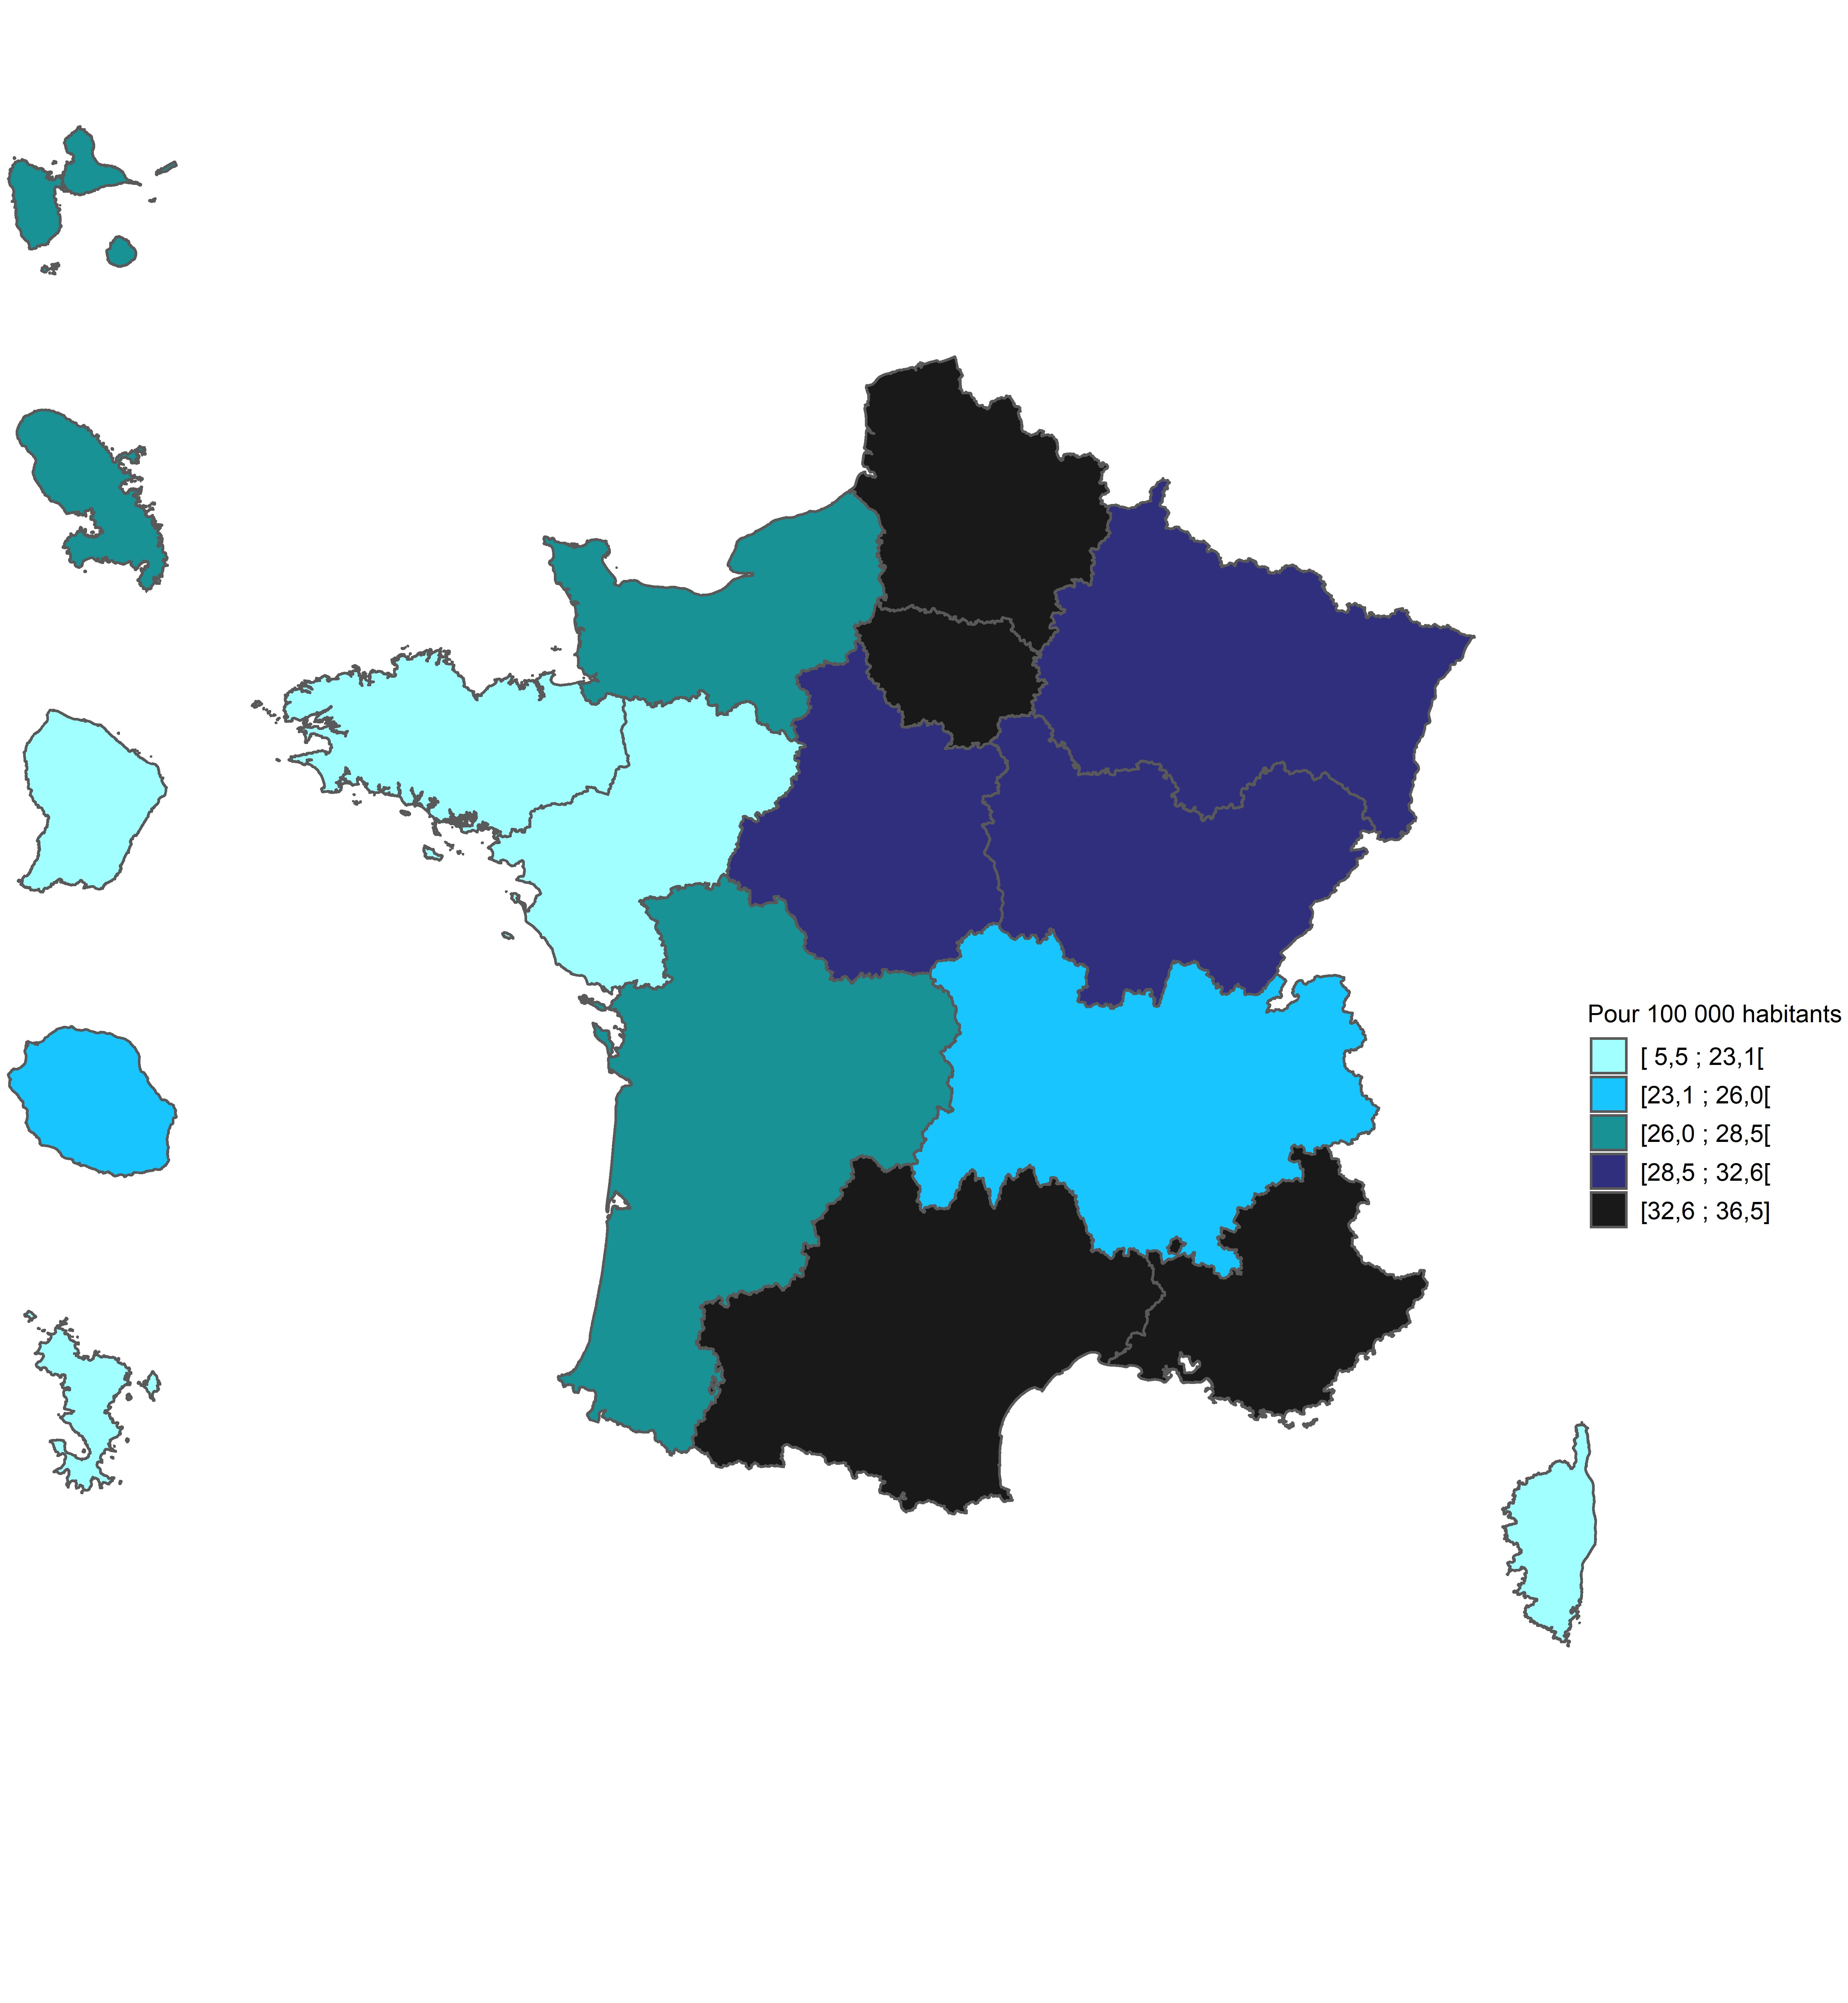
Carte 2. Densité des capacités en soins critiques par région en 2021

Code région | Région | Densité pour 100 000 habitants en 2013 | Densité pour 100 000 habitants en 2019 | Densité pour 100 000 habitants en 2020 | Densité pour 100 000 habitants en 2021
01 | Guadeloupe | 16.2 | 21.3 | 24.7 | 27.5
02 | Martinique | 14.3 | 22.6 | 23.1 | 26.1
03 | Guyane | 9.8 | 11.3 | 14.4 | 15.1
04 | La Réunion | 18.8 | 24.5 | 25.6 | 25.6
06 | Mayotte1 | NA | 7.4 | 5.7 | 5.5
11 | Île-de-France | 31.3 | 32.8 | 33.8 | 32.6
24 | Centre-Val de Loire | 27.5 | 30.0 | 30.6 | 30.0
27 | Bourgogne-Franche-Comté | 29.4 | 32.1 | 33.7 | 32.5
28 | Normandie | 26.6 | 27.0 | 27.5 | 26.7
32 | Hauts-de-France | 29.2 | 30.9 | 32.8 | 32.7
44 | Grand Est | 31.8 | 31.0 | 31.9 | 29.5
52 | Pays de la Loire | 21.1 | 22.3 | 23.1 | 23.1
53 | Bretagne | 22.0 | 22.4 | 23.7 | 23.1
75 | Nouvelle-Aquitaine | 26.2 | 28.0 | 28.6 | 28.3
76 | Occitanie | 29.8 | 32.1 | 33.5 | 33.1
84 | Auvergne-Rhône-Alpes | 24.8 | 25.3 | 26.3 | 25.8
93 | Provence-Alpes-Côte d'Azur | 33.0 | 35.2 | 36.0 | 36.5
94 | Corse | 20.9 | 18.2 | 17.7 | 20.2
France métropolitaine et DROM |  |  | 29.3 | 30.3 | 29.7

1. Données non disponibles en 2013 pour Mayotte, l'Insee ne communique pas la population de Mayotte en 2013.
Note > Les bornes correspondent à une répartition en quintiles. Ne sont pas comptabilisés les berceaux ou couveuses de soins intensifs ou de réanimation néonatals, destinés aux nouveau-nés. Champ > France entière (incluant Saint-Martin et Saint-Barthélemy), y compris le SSA. Sources > DREES, SAE 2021, traitements DREES ; Insee, estimation de la population au 1er janvier 2021.

